Berechnung HS
Beilage 5.1 Minergie - Hebeschiebetüren und Schiebetüren
zum Reglement und Nachweisverfahren zur Vergabe des Minergie - Zertifikats für Minergie - Modul Fenster

Vorlage zur Berechnung des Uw- Wertes

Firma:

System:

1. | Bestimmung des mittleren Uf - Wertes des Elementes
 | bei einem Rahmenaussenmass von B x H: 4.50 X 2.30

 |  |  |  |  |  | Rahmenfläche |  | Wärmedurchg.

 |  |  |  |  | Festteil seitlich (1) | AFs = RFs x HF | x | Uf,Fs
 |  |  |  |  |  | 0.000 | x | 0.000 | = | 0.000
 |  |  |  |  | Festteil oben (1) | AFo = RFo x BF | x | Uf,Fo
 |  |  |  |  |  | 0.000 | x | 0.000 | = | 0.000
 |  |  |  |  | Festteil unten (1) | AFu = RFu x BF | x | Uf,Fu
 |  |  |  |  |  | 0.000 | x | 0.000 | = | 0.000
 |  |  |  |  | Schiebeteil seitlich(1) | ASs = RSs x HS | x | Uf,Ss
 |  |  |  |  |  | 0.000 | x | 0.000 | = | 0.000
 |  |  |  |  | Schiebeteil oben (1) | ASo = RSo x BS | x | Uf,So
 |  |  |  |  |  | 0.000 | x | 0.000 | = | 0.000
 | Rahmenbreite Festteil seitlich | RFs | 0 | mm | Schiebeteil unten (1) | ASu = RSu x BS | x | Uf,Su
 | Rahmenbreite Festteil oben | RFo | 0 | mm |  | 0.000 | x | 0.000 | = | 0.000
 | Rahmenbreite Festteil unten | RFu | 0 | mm | Mittelpartie (1) | AMp = RMp x HS | x | Uf,Mp
 | Rahmenbreite Schiebeteil seitlich | RSs | 0 | mm |  | 0.000 | x | 0.000 | = | 0.000
 | Rahmenbreite Schiebeteil oben | RSo | 0 | mm | Summe Af | 0.000 |  | Summe Af x Uf | = | 0.000
 | Rahmenbreite Schiebeteil unten | RSu | 0 | mm |  |  |  | Summe Af | = | 0.000
 | Rahmenbreite Mittelpartie | RMp | 0 | mm | mittlerer Uf- Wert des Fensterrahmens (W/m2K) (1) |  |  |  |  | #DIV/0!

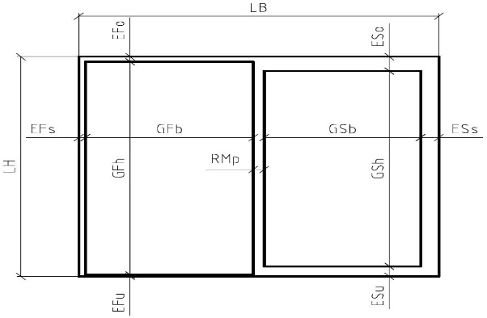
2. | Berechnung Uw |  |  |  | Glastyp:
 |  |  |  |  | bei einem Mauerlichtmass von LB x LH: 4.30 x 2.20

 |  |  |  |  | Rahmen (1) | sichtb. Rahmenfl. | x | mittl. Uf Wert
 |  |  |  |  |  | Af,licht | x | Uf
 |  |  |  |  |  | 0.000 | x | #DIV/0! | = | #DIV/0!
 |  |  |  |  | Glas (1) | Glasfläche Ag | x | U-Wert Glas Ug | =
 |  |  |  |  | Festteil AgF | 4.730
 |  |  |  |  | Schiebeteil AgS | 4.730
 |  |  |  |  | Summe Glasfläche Ag | 9.460 | x | 0.0 | = | 0.000
 |  |  |  |  | Randverbund (1) | Perim. Randv. lg | x | yg-Wertes | =
 | Einstand Festteil seitlich | EFs | 0 | mm | Festteil lgF | 8.700
 | Einstand Festteil oben | EFo | 0 | mm | Schiebeteil lgS | 8.700
 | Einstand Festteil unten | EFu | 0 | mm |  | 17.400 | x | 0.000 | = | 0.000
 | Einstand Schiebeteil seitlich | ESs | 0 | mm |  |  |  | Summe (1) |  | #DIV/0!
 | Einstand Schiebeteil oben | ESo | 0 | mm |  |  |  | Mauerlichtmass Aw (1) |  | 9.460
 | Einstand Schiebeteil unten | ESu | 0 | mm | U-Wert Fenster Uw (W/m2K) (1) |  |  |  |  | #DIV/0!
 | Rahmenbreite Mittelpartie | RMp | 0 | mm | Deklarierter Uw - Wert (W/m2K) (2) |  |  |  |  | #DIV/0!

3. | Berechnung des Glasanteils |  |  |  | Glasanteil % | Glasfläche Ag | : | Mauerlichtmass Aw (1)
 |  |  |  |  |  | 9.460 | : | 9.460 | = | 100.0%

(1) | Die Zwischenresultate und die Bilanz sind auf 3 Dezimalstellen anzugeben.
(2) | Der Deklarierte Uw-Wert ist auf 1 Dezimalstelle zu runden, bei Werten <1,0 auf 2 Dezimalstellen.

